Sheet1
序号 | 需求 | 需求描述 | 硬件板 | 备注 | 接口清单 | 接口分布
1 | 设计一块驱动板，利用主控模组ESP32-WROOM-32充当下位机，基于串口协议实现对5路8V电缸与12V总线舵机的驱控。 | 控制板上需保留原有的3种直流供电接口，保留USB-ESP32烧录接口，以及保留12V总线舵机使用的半双工UART接口(D V G)。需要增加控制上电掉电的波动开关；需要增加5个LVTTL 3.3V串口( RX TX VCC GND)，其中包含降压稳压电路，将12V直流供电降为8V，为电缸供电并通讯，给电缸通讯使用的芯片引脚与原板保持一致（UART0， U0TX（35），URX（34））。 | 现有方案采用Bus Servo Driver HAT (A)驱动板，12V直流电供电。其上没有LVTTL 3.3V串口的接口，且为了给树莓派供电集成了5V 降压稳压电路。因此接入5个电缸时，只能外接降压板供电，再将驱动板与树莓派通信的1路GPIO串口通过洞洞板拓展成5路，以实现5个电缸的串口通讯。如下图所示。希望可以将上述功能集成至一块驱动板上以降低电控系统的冗杂程度。 | 驱动板资料链接：https://www.waveshare.net/wiki/Bus_Servo_Driver_HAT_(A) | 12V直流电供电部分：XT60母座——1个 DC005母座——1个 控制上/掉电的波动开关——1个 通讯接口：MX5264直针3P——1个(总线舵机接口) PHD2.0，型号HC-PHD-2*2A——5个(电缸接口) FPC/FFC母座，型号FH12-6S-0.5SH(55)——1个(电缸接口) 其他：usb-c烧录口 控制板尺寸：50mmX50mm | 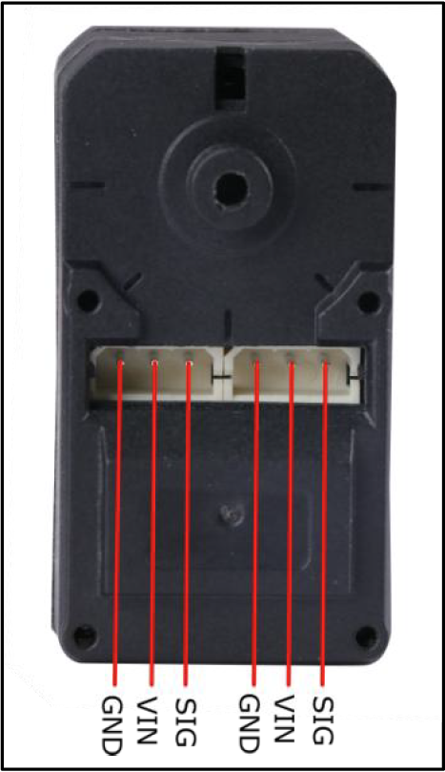 MX5264直针3P
 |  |  |  |  |  | PHD2.0 接口处标注出RX、TX、V、G即可
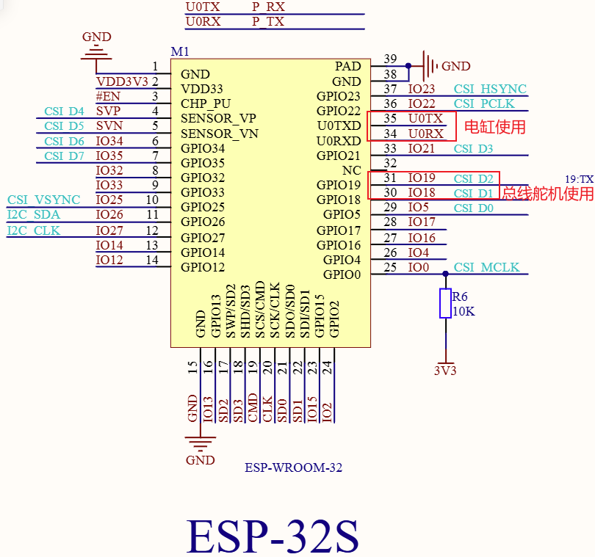 |  | 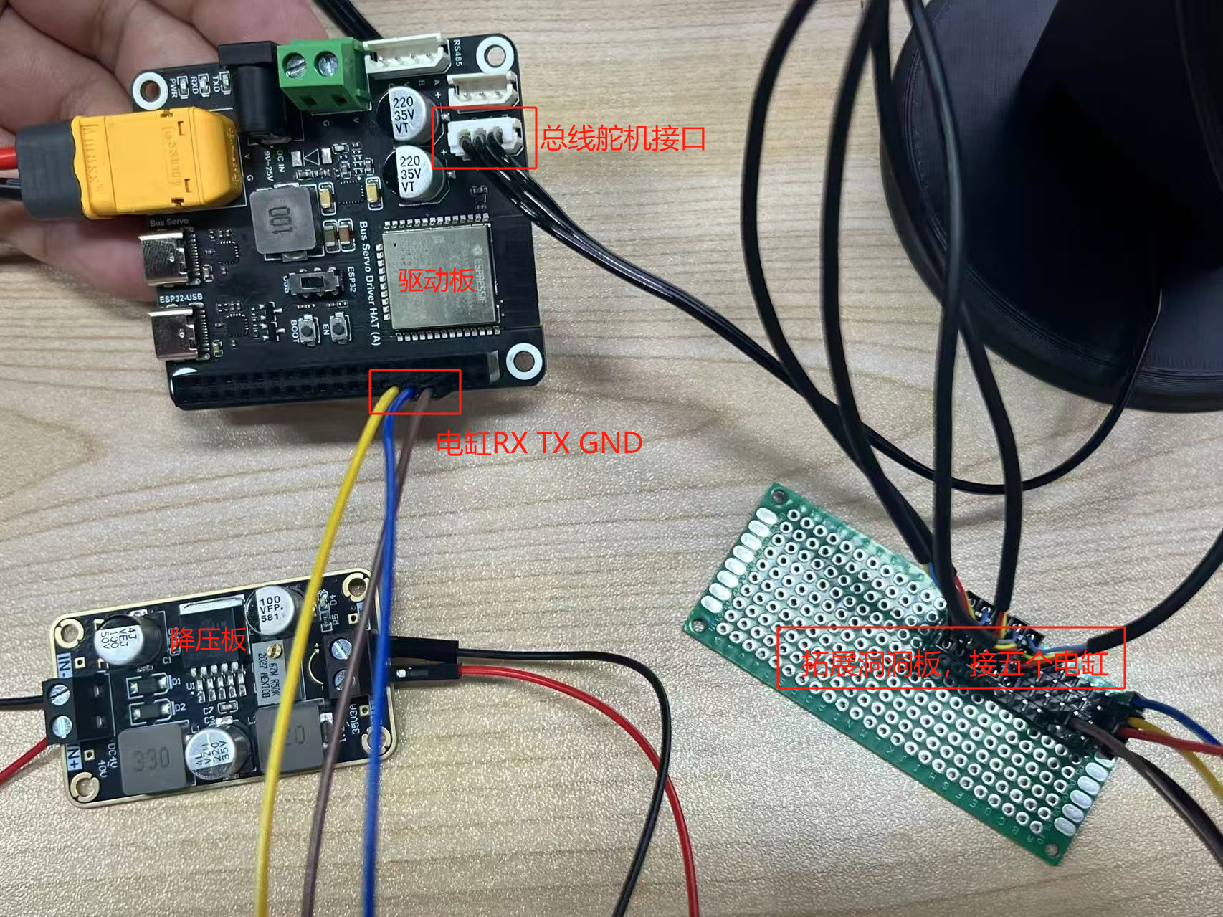 |  |  |  | 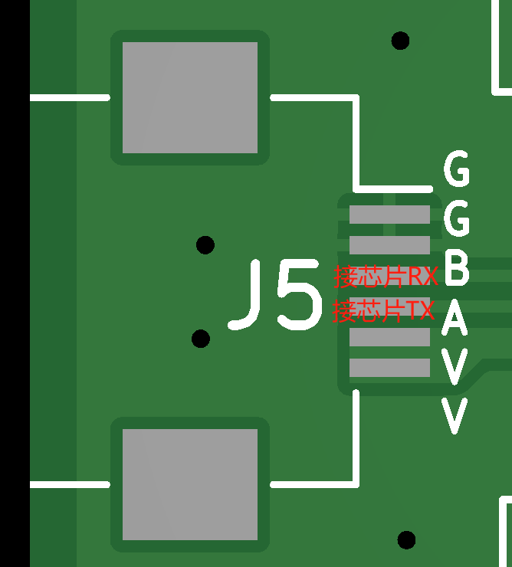 FPC/FFC母座

